메뉴
통 마트

오늘의 세일 상품

전체상품보기

봉지 라면류

용기 라면 류
스낵 제과

생수 음료

원두
자판기

맥심

카누

시리얼

오레오
담터

쌍계 고려

원두커피_11ea
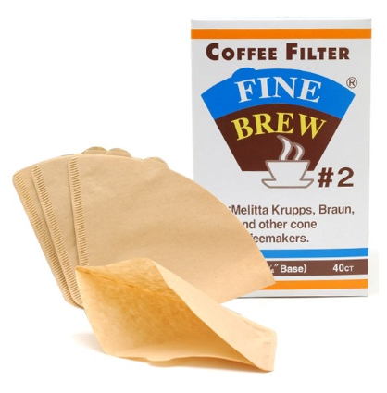
No | 판매자 상품코드 | 대표 이미지 파일명 | 이미지 | 상세정보 | 상품명 | 규격 | 판매가 기준수량 | 수량별부과-수량 | 판매가 | 배송비 유형 | 기본배송비 | 원산지 | 제조사 | 브랜드 | 확인 사항-4/21 | 수정사항
1 | 672 | 672_450x450.jpg | 제조사 | 제조사 | 맥스웰 하우스 맥스 골드 2KG | (한박스에 6개입) | 1 | 6 | 32,500 | 수량별 부과 | 2,500 |  | 동서식품 | 동서식품
2 | 673 | 673_450x450.jpg | 제조사 | 제조사 | 맥스웰 하우스 아메리카노 1KG | (한박스에 8개입) | 1 | 8 | 18,600 | 수량별 부과 | 2,500 |  | 동서식품 | 동서식품
3 | 674 | 674_450x450.jpg | 앱 | - | 맥스웰 하우스 콜롬비아 1KG | (한박스에 8개입) | 1 | 8 | 19,000 | 수량별 부과 | 2,500 |  | 동서식품 | 동서식품
4 | 675 | 675_450x450.jpg | 제조사 | 제조사 | 맥스웰 하우스 원두커피 오리지날 골드 2KG | (한박스에 6개입) | 1 | 6 | 30,700 | 수량별 부과 | 2,500 |  | 동서식품 | 동서식품
5 | 676 | 676_450x450.jpg | 제조사 | 제조사 | 맥스웰 하우스 에스프레소 1KG | (한박스에 8개입) | 1 | 8 | 20,500 | 수량별 부과 | 2,500 |  | 동서식품 | 동서식품
6 | 677 | 677_450x450.jpg | 제조사 | 제조사 | 맥심 원두 분쇄커피 No.7 과테말라 블렌드 드립백 5T | 30g*5*10 | 1 | 10 | 3,500 | 수량별 부과 | 2,500 |  | 동서식품 | 동서식품
7 | 678 | 678_450x450.jpg | 제조사 | 제조사 | 맥심 원두 분쇄커피 No.5 코스타리카 블렌드 드립백 5T | 30g*5*10 | 1 | 10 | 3,500 | 수량별 부과 | 2,500 |  | 동서식품 | 동서식품
8 | 679 | 679_450x450.jpg | 제조사 | 제조사 | 맥심 원두 분쇄커피 No.3 에티오피아 블렌드 드립백 5T | 30g*5*10 | 1 | 10 | 3,500 | 수량별 부과 | 2,500 |  | 동서식품 | 동서식품
9 | 8033 | 8033_450x450.jpg | 앱 | - | 금장(헤즐넛)200g*60 | (한박스에 60개입)200g*60 | 1 | 60 | 2,700 | 수량별 부과 | 2,500 |  | 본타몰 | 구르메
10 | 8772 | 8772_450x450.jpg | 앱 | - | 수입여과지3-4인용40*150 | (한박스에 150개입)40*150 | 1 | 150 | 1,000 | 수량별 부과 | 2,500 |  | BV필트로파 | 화인브루 | 아래 이미지 상품이 맞는지 확인 요청/ 맞습니다 | 4/24-판매가기준수량 40->1로 수정
11 | 8773 | 8773_450x450.jpg | 앱 | - | 수입여과지5-7인용40*120 | (한박스에 120개입)40*120 | 1 | 120 | 1,200 | 수량별 부과 | 2,500 |  | BV필트로파 | 화인브루 |  | 4/24-판매가기준수량 40->1로 수정

 |  |  |  |  | 규격에 따라 한박스당 배송비 2500원 입니다

